Table 1
Lp. | Produkt | Szczegółowy opis przedmiotu zamówienia | Wygląd przykładowy | Ilość | cena netto | wartość netto | wartość brutto
1. | Stół składany | stół mobilny na kółkach z blatem uchylnym – sztaplowany w pionie, wymiary szer. 2000x gł. 900x wys. 740 Blat stołu ma być wykonany z płyty wiórowej, trójwarstwowej, melaminowanej o grubości 28 mm. Obrzeża płyty blatu mają być okleinowane doklejką ABS o grubości 2 mm. Wszystkie wąskie płaszczyzny blatu stołu mają być zabezpieczone doklejką przyklejoną za pomocą kleju poliuretanowego PUR, który ma trwale zabezpieczyć krawędzie przed szkodliwym działaniem wilgoci oraz wysokiej temperatury. Wskazana technologia ma gwarantować wodoodporne połączenie obrzeża z płytą. Płyta wiórowa ma spełniać wymagania normy PN EN 14322, emisja formaldehydu ma odpowiadać klasie E1. Stół ma posiadać pozytywne wyniki badań lub certyfikat zgodności z normami dotyczącymi jakości mebli biurowych PN-EN 15372:2016 dokumenty potwierdzające użycie technologii PUR (do okazania wraz z ofertą): badanie/sprawozdanie z badań określające odporność na odrywanie doklejki ABS wg norm PN – EN 319:1999 oraz PN – EN 311:2004 oraz badanie potwierdzające odporność doklejki na działanie wilgoci, pary oraz wysokiej temperatury |  | 1
2. | Fotel | 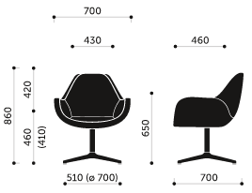 Wymiary: zgodnie z rysunkiem |  | 4
 |  | Wymagania minimalne: Fotel gościnny na stelażu wykonanym z 4 ramiennej podstawy ze stopu metali lekkich, polerowanej, wyposażonej w stopki z tworzywa oraz wspornikowej rury stalowej o wymiarach 50x2mm, chromowanej. Fotel wyposażony w amortyzator bez regulacji wysokości siedziska . Oparcie i siedzisko fotela w kształcie jednolitego kubełka z podłokietnikami. Kubełek posiada konstrukcję metalową, oblaną trudnopalną pianką poliuretanową wylewaną w formie o gęstości pianki 75 kg/m3. Pianki fotela wykonane w technologii pianek trudnopalnych. Załączyć oświadczenie producenta o możliwości wykonania krzeseł z pianek trudnopalnych dla przedmiotowego postępowania wraz z świadectwem z badań potwierdzających klasę trudnopalności pianek zgodnych z normą PN EN 1021:1:2Fotel tapicerowany materiałem o parametrach nie gorszych niż: ścieralność : 150 000 cykli Martindale, Trudnopalność według normy BN EN 1021/1-2, Crib 5, Odporność na pilling 5. Wymienione parametry poparte dokumentami.
3. | Fotel na kółkach | Wymiary: zgodnie z rysunkiem |  | 6
 |  | 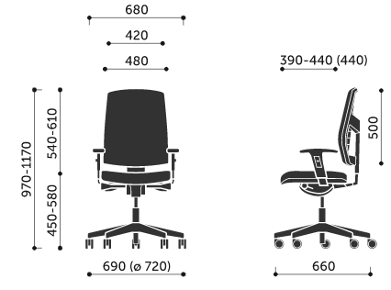 Wymagania minimalne: Siedzisko i oparcie ze sklejki drewna liściastego, wyściełane trudnopalną pianką PU ciętą. Podstawa pięcioramienna, wykonana z poliamidu z dodatkiem włókna szklanego, czarna. Kubełek wewnątrz wykończony pianką wtryskową o właściwościach trudno zapalnych oraz tapicerowany tkaniną. Wyraźne krawędzie boczne określające grubość tych elementów. Plastikowe oparcie krzesła wykonane jako odlew o lekkiej konstrukcji z materiału stanowiącego mieszankę PP oraz FG (polipropylenu z włóknem szklanym) wyściełane trudnopalną pianką PU, wyprofilowane do naturalnego kształtu kręgosłupa w części podtrzymującej odcinek lędźwiowo – krzyżowy. Tył oparcia to element konstrukcyjny w postaci trójramiennego wspornika.

 |  | Fotel produkowany w oparciu o zintegrowany system zarządzania określony w normach ISO 9001:2015 ISO 14001:2015 ISO 45001:2018 (jakość, środowisko, bezpieczeństwo i higiena pracy) potwierdzone dołączonymi certyfikatami, wystawionymi przez niezależną, akredytowaną jednostkę uprawnioną do wydawania tego rodzaju zaświadczeń.
4. | Stolik | 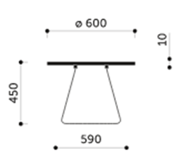 Wymagania minimalne: podstawa z pręta stalowego fi 11mm, mocowany 4 punktowo do blatu stolika, pręty stelaża przylegające do podłoża skrzyżowane pod kątem prostym, zakończone teflonowymi stopkami, stelaż malowany proszkowo na kolor czarny. Blat stołu wykonany z hartowanego szkła w kolorze mlecznym o grubości 10mm i średnicy 600mm. |  | 1
5. | Pufa | 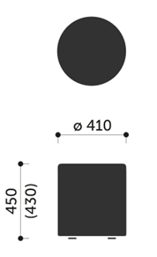 Wymiary: zgodnie z rysunkiem |  | 6
 |  | Wymagania minimalne: Pufa do siedzenia w kształcie walca o konstrukcji wykonanej z płyty wiórowej, płyty pilśniowej oraz litego drewna, zapewniającej sztywność i trwałość konstrukcji pufy. Wyposażona w stopki z tworzywa sztucznego. • Wyłożona trudnopalną pianką PU o gęstości 40 kg/m3 boki pufy, 65 kg/m3 pianka siedziska o grubości 50 mm. Pianki pufy wykonane w technologii pianek trudnopalnych. Załączyć oświadczenie producenta o możliwości wykonania siedzisk z pianek trudnopalnych dla przedmiotowego postępowania wraz z świadectwem z badań potwierdzających klasę trudnopalności pianek zgodnych z normą PN EN 1021:1:2. Pufa w całości tapicerowana tkaniną z włókna 15% poliester, 85% wełna, gramatura min. 365g/m2 z atestami: higienicznym, trudnopalności EN 1021:1:2, ścieralności min. 200 000 cykli (PN-EN ISO 12947-2), odporności na piling 4 (EN ISO 12945-2), odporność na światło 5-6 (PN-EN ISO 105-B02).
6. | Krzesła składane | 30 sztuk, czarne, konferencyjne Wymagany certyfikat zgodności z normą EN 16139 oraz EN1729. Wymagany certyfikat GREENGUARD oraz EPD (Środowiskowa Deklaracja Produktu). Wymagane potwierdzenie zgodności z wymaganiami Möbelfakta. |  | 30
7. | Sztaluga | Studyjna sztaluga o wadze 8 kg, wykonana z wysokiej jakości impregnowanego drewna bukowego do malarstwa studyjnego. Szeroki kąt nachylenia daje swobodę w wyborze pozycji do pracy, zarówno w pionie jak i w poziomie. Dzięki poziomemu ustawieniu, na sztaludze można pracować także w technice akwareli. Środkowa, pionowa poprzeczka regulowana jest z tyłu na "motylek". Maksymalna wysokość podobrazia: 155 cm Dopuszczalne obciążenie to max. 10 kg Wymiary po złożeniu: 122 x 62 x 10 cm Wymiary po rozłożeniu: 232 x 62 x 66 cm |  | 10
8. | Zestaw intrumentów | Zestaw instrumentów w drewnianym pudełku 18 elementów 3 pudełka akustyczne drewniane z pałeczkami 2 Guiro z pałeczkami Dzwoneczek drzewo 6 par Bransoleta z 6 dzwoneczkami 2 dzwoneczki 1 para talerzy mosiężnych 15 cm 1 para mosiężnych talerzy na palec 2 x 10 cm trójkąty z pałeczkami 3 pary drewnianych clavesów 2 drewniane kastaniety Specyfikacje: Główny kolor: Kolor drewna Materiał: drewno + metal + skóra |  | 13

 |  |  |  |  | wartość | 0.00 zł | 0.00 zł

